Table Dash - Vue 1 entreprise
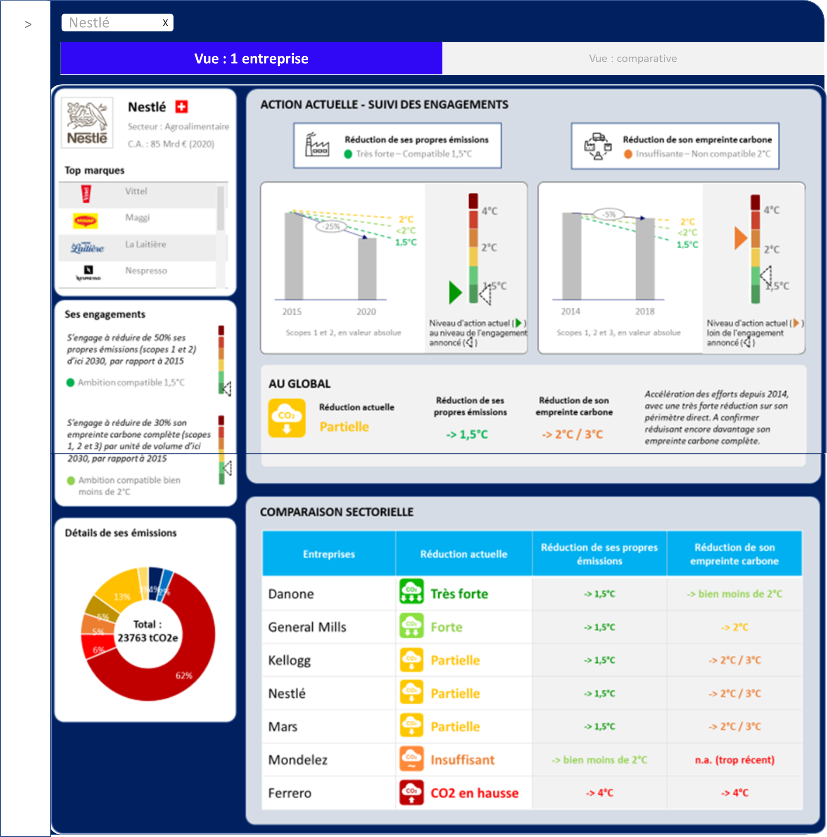
Group | Sector | Logo | Country flag | Turnover | Top brand 1 | Top brand 2 | Top brand 3 | Top brand 4 | Top brand 5 | Logo brand 1 | Logo brand 2 | Logo brand 3 | Logo brand 4 | Logo brand 5 | Competitor 1 | Competitor 2 | Competitor 3 | Competitor 4 | Competitor 5 | Competitor 6 | Competitor 7 | Competitor 8 | Competitor 9 | Comment | Global score | C1 direct score | C1 direct level | C1 reduction | C1 initial value | C1 final value | C1 unit | C1 initial date | C1 final date | C1 1,5deg final | C1 WB2D final | C1 2deg final | C2 complete score | C2 complete level | C2 reduction | C2 initial value | C2 final value | C2 unit | C2 initial date | C2 final date | C2 1,5deg final | C2 WB2D final | C2 2deg final | Footnote | E1 commitment direct | E1 phrase | E1 perimeter | E1 reduction | E1 unit | E1 final date | E1 final date | E2 commitment complete | E2 phrase | E2 perimeter | E2 reduction | E2 unit | E2 final date | E2 final date | Tota emissions | Cat 1 amount | Cat 1 name | Cat 2 amount | Cat 2 name | Cat 3 amount | Cat 3 name | Cat 4 amount | Cat 4 name | Cat 5 amount | Cat 5 name | Cat 6 amount | Cat 6 name | Wording interactive 1 | Wording interactive 2 | Wording interactive 3 | Wording interactive 4 | Wording interactive 5 | Wording interactive 6
Andros | Food |  |  | 2,5 Mrd € (est. 2020) |  |  |  |  |  |  |  |  |  |  |  |  |  |  |  |  |  |  |  | Un culte du secret incompatible avec les enjeux environnementaux de notre siècle. Remplir les obligations légales de publications des émissions au niveau industriel ne suffit pas à apporter de la transparence aux citoyens. | 1 | 1 | 1.5 | n.a. | n.a. | n.a. | absolu | n.a. | n.a. | n.a. | n.a. | n.a. | 1 | 1.5 | n.a. | n.a. | n.a. | absolu | n.a. | n.a. | n.a. | n.a. | n.a. | n.a. | n.a. | n.a. | n.a. | n.a. | n.a. | n.a. | n.a. | n.a. | n.a. | n.a. | n.a. | n.a. | n.a. | n.a. | 2327352 | 10% | Sc. 1 & 2 - Own emissions | 40% | Sc.3 - Suppliers | 15% | Sc.3 - Logistics | 10% | Sc.3 - Packaging | 25% | Sc.3 - Use of product | 5% | Others
Associated British Foods (alim.) | Food |  |  | 4 Mrd € (2020) (groupe complet 16 Mrd €) |  |  |  |  |  |  |  |  |  |  |  |  |  |  |  |  |  |  |  | Seuls ~10% de son empreinte carbone complète sont mesurés et suivis. Bien trop insuffisant pour un groupe de cette taille. | 3 | 5 | 5.1 | -13% | 100% | 87% | absolu | 2016 | 2020 | 95% | 90% | 83% | 1 | 1.5 | n.a. | n.a. | n.a. | absolu | n.a. | n.a. | 95% | 90% | 83% | n.a. | n.a. | n.a. | n.a. | n.a. | n.a. | n.a. | n.a. | n.a. | n.a. | n.a. | n.a. | n.a. | n.a. | n.a. | 2327352 | 10% | Sc. 1 & 2 - Own emissions | 40% | Sc.3 - Suppliers | 15% | Sc.3 - Logistics | 10% | Sc.3 - Packaging | 25% | Sc.3 - Use of product | 5% | Others
Bel | Food |  |  | 3,5 Mrd € (2020) |  |  |  |  |  |  |  |  |  |  |  |  |  |  |  |  |  |  |  | Réduction encore partielle, malgré une forte réduction des émissions de sa chaine de valeur depuis 2017. A poursuivre et à combiner avec une plus forte réduction de ses propres émissions, pour se hisser au niveau des meilleures pratiques sectorielles. | 4 | 3 | 3.9 | -4% | 100% | 96% | absolu | 2016 | 2020 | 95% | 90% | 83% | 5 | 5.3 | -15% | 100% | 85% | intensité | 2017 | 2019 | 96% | 92% | 87% | La réduction de son empreinte carbone complète n'est enregistrée que sur 3 années. Ces efforts observés sont à confirmer dans les prochains reportings. | 5.7 | S'engage à réduire de 22% les émissions de son périmètre direct en 13 ans | Scopes 1 et 2 | 22% | absolu | 2030 | 2017 | 4.7 | S'engage à réduire de 28% l'empreinte carbone de ses produits en 13 ans | Scopes 1, 2 et 3 | 28% | intensité | 2030 | 2017 | 2327352 | 10% | Sc. 1 & 2 - Own emissions | 40% | Sc.3 - Suppliers | 15% | Sc.3 - Logistics | 10% | Sc.3 - Packaging | 25% | Sc.3 - Use of product | 5% | Others
Danone | Food |  |  | 25 Mrd € (2019) |  |  |  |  |  |  |  |  |  |  |  |  |  |  |  |  |  |  |  | Très fortes réductions de toutes ses émissions. Action actuelle compatible avec un réchauffement 'bien en-deçà de 2°C'. | 6 | 6 | 6.6 | -38% | 100% | 62% | absolu | 2015 | 2020 | 94% | 88% | 79% | 5 | 5.1 | -28% | 100% | 73% | intensité | 2015 | 2020 | 90% | 80% | 66% | n.a. | 4.4 | S'engage à réduire de 30% les émissions de son périmètre direct en 15 ans | Scopes 1 et 2 | 30% | absolu | 2030 | 2015 | 5.1 | S'engage à réduire de 50% l'empreinte carbone de ses produits en 15 ans | Scopes 1, 2 et 3 | 50% | intensité | 2030 | 2015 | 2327352 | 10% | Sc. 1 & 2 - Own emissions | 40% | Sc.3 - Suppliers | 15% | Sc.3 - Logistics | 10% | Sc.3 - Packaging | 25% | Sc.3 - Use of product | 5% | Others
Ecotone | Food |  |  | 650 Mio € (2019) |  |  |  |  |  |  |  |  |  |  | Nestlé | General Mills | Mars | Mondelez | Kellogg | Ferrero |  |  |  | Très forte réduction de ses émissions propres. En train de renforcer sa maitrise des émissions de sa chaine de valeur (chantiers en cours : mesure avec Quantis et engagement de réduction avec SBT). Tolérance 'petit groupe' appliquée (c.a.d. <1 Mrd € de C.A.). | 5 | 6 | 6.6 | -33% | 100% | 67% | absolu | 2010 | 2018 | 90% | 80% | 66% | 1 | 1.5 | n.a. | n.a. | n.a. | intensité | n.a. | n.a. | n.a. | n.a. | n.a. | Tolérance 'petit groupe' (c.a.d. <1 Mrd € de C.A.) quant à la mesure seulement récente des émissions indirectes. | 6.1 | S'engage à réduire de 55% les émissions de son périmètre direct en 13 ans | Scopes 1 et 2 | 55% | absolu | 2030 | 2017 | 3.5 | S'engage à réduire de 43% l'empreinte carbone de ses revenus en 13 ans | Scopes 1, 2 et 3 | 43% | intensité éco | 2030 | 2017 | 2327352 | 10% | Sc. 1 & 2 - Own emissions | 40% | Sc.3 - Suppliers | 15% | Sc.3 - Logistics | 10% | Sc.3 - Packaging | 25% | Sc.3 - Use of product | 5% | Others
Ferrero | Food |  |  | 11 Mrd € (2019) |  |  |  |  |  |  |  |  |  |  |  |  |  |  |  |  |  |  |  | Des émissions toujours en hausse. Depuis 2010, le groupe prend des engagements forts de réduction de ses émissions mais ne les tient pas. | 2 | 2 | 2.9 | 28% | 100% | 128% | absolu | 2015 | 2019 | 95% | 90% | 83% | 2 | 2.1 | 8% | 100% | 108% | absolu | 2016 | 2019 | 96% | 93% | 87% | n.a. | 5.7 | S'engage à réduire de 50% les émissions de son périmètre direct en 12 ans | Scopes 1 et 2 | 50% | absolu | 2030 | 2018 | 5.6 | S'engage à réduire de 43% l'empreinte carbone de ses produits en 12 ans | Scopes 1, 2 et 3 | 43% | intensité | 2030 | 2018 | 2327352 | 10% | Sc. 1 & 2 - Own emissions | 40% | Sc.3 - Suppliers | 15% | Sc.3 - Logistics | 10% | Sc.3 - Packaging | 25% | Sc.3 - Use of product | 5% | Others
General Mills | Food |  |  | 15 Mrd € (2020) |  |  |  |  |  |  |  |  |  |  |  |  |  |  |  |  |  |  |  | Haut niveau d'action initié. A même renforcé ses engagements l'année dernière, pour doubler son rythme de réduction sur la période 2020-2030. | 5 | 6 | 6.1 | -21% | 100% | 79% | absolu | 2015 | 2020 | 94% | 88% | 79% | 4 | 4.1 | -17% | 100% | 83% | absolu | 2010 | 2020 | 88% | 75% | 58% | n.a. | 6.5 | S'engage à réduire de 42% les émissions de son périmètre direct en 10 ans | Scopes 1 et 2 | 42% | absolu | 2030 | 2020 | 5.9 | S'engage à réduire de 30% les émissions de son périmètre complet en 10 ans | Scopes 1, 2 et 3 | 30% | absolu | 2030 | 2020 | 2327352 | 10% | Sc. 1 & 2 - Own emissions | 40% | Sc.3 - Suppliers | 15% | Sc.3 - Logistics | 10% | Sc.3 - Packaging | 25% | Sc.3 - Use of product | 5% | Others
Hero | Food |  |  | 1 Mrd € (2020) |  |  |  |  |  |  |  |  |  |  |  |  |  |  |  |  |  |  |  | Réduction significative de ses émissions propres. Suivi de son empreinte carbone à aligner sur les bonnes pratiques du reporting carbone. Tolérance 'petit groupe' appliquée (c.a.d. <1 Mrd € de C.A.). | 4 | 3 | 3.6 | -32% | 100% | 68% | intensité | 2010 | 2019 | 82% | 64% | 40% | 1 | 1.5 | n.a. | n.a. | n.a. | absolu | n.a. | n.a. | n.a. | n.a. | n.a. | Tolérance 'petit groupe' (c.a.d. <1 Mrd € de C.A.) quant à la non publication des émissions indirectes et à la publication de la réduction de ses émissions directes en intensité. | n.a. | n.a. | n.a. | n.a. | n.a. | n.a. | n.a. | n.a. | n.a. | n.a. | n.a. | n.a. | n.a. | n.a. | 2327352 | 10% | Sc. 1 & 2 - Own emissions | 40% | Sc.3 - Suppliers | 15% | Sc.3 - Logistics | 10% | Sc.3 - Packaging | 25% | Sc.3 - Use of product | 5% | Others
Kellogg | Food |  |  | 11 Mrd € (2019) |  |  |  |  |  |  |  |  |  |  |  |  |  |  |  |  |  |  |  | Accélération des efforts à partir de 2015, avec une très forte réduction sur son périmètre direct, mais une empreinte carbone complète à réduire plus fortement, et à suivre dans son entièreté (vs. 65% aujourd'hui). | 4 | 6 | 6.7 | -29% | 100% | 71% | absolu | 2015 | 2019 | 95% | 90% | 83% | 3 | 3.6 | -5% | 100% | 95% | absolu | 2015 | 2019 | 95% | 90% | 83% | Réduction reconstituée à partir des 2/3 de l'empreinte carbone complète mesurés. | 5.2 | S'engage à réduire de 47% les émissions de son périmètre direct en 15 ans | Scopes 1 et 2 | 47% | absolu | 2030 | 2015 | 4.5 | S'engage à réduire de 20% les émissions de son périmètre indirect en 15 ans | Scope 3 | 20% | absolu | 2030 | 2015 | 2327352 | 10% | Sc. 1 & 2 - Own emissions | 40% | Sc.3 - Suppliers | 15% | Sc.3 - Logistics | 10% | Sc.3 - Packaging | 25% | Sc.3 - Use of product | 5% | Others
Mars | Food |  |  | 32 Mrd € (2020) |  |  |  |  |  |  |  |  |  |  |  |  |  |  |  |  |  |  |  | Accélération des efforts à partir de 2015, avec une très forte réduction sur son périmètre direct, mais une empreinte carbone complète sensiblement toujours aussi élevée. Des engagements forts en ce sens pour 2025. A suivre, donc. | 4 | 6 | 6.8 | -22% | 100% | 78% | absolu | 2015 | 2019 | 95% | 90% | 83% | 3 | 3.1 | -2% | 100% | 98% | absolu | 2015 | 2019 | 95% | 90% | 83% | n.a. | 6.7 | S'engage à réduire de 42% les émissions de son périmètre direct en 10 ans | Scopes 1 et 2 | 42% | absolu | 2025 | 2015 | 5.2 | S'engage à réduire de 27% les émissions de son périmètre complet en 10 ans | Scopes 1, 2 et 3 | 27% | absolu | 2025 | 2015 | 2327352 | 10% | Sc. 1 & 2 - Own emissions | 40% | Sc.3 - Suppliers | 15% | Sc.3 - Logistics | 10% | Sc.3 - Packaging | 25% | Sc.3 - Use of product | 5% | Others
Mondelez | Food |  |  | 22 Mrd € (2020) |  |  |  |  |  |  |  |  |  |  |  |  |  |  |  |  |  |  |  | Maitrise de son empreinte carbone pas encore éprouvée, après une mesure seulement récente de son empreinte carbone complète. Sur son périmètre direct : réduction forte mais encore renforçable par rapport aux groupes alimentaires de sa taille. | 3 | 5 | 5.7 | -24% | 100% | 76% | absolu | 2013 | 2020 | 91% | 83% | 71% | 99 | 2.5 | - | n.a. | n.a. | absolu | n.a. | n.a. | n.a. | n.a. | n.a. | Son empreinte carbone complète a été mesurée, mais trop récemment (2018) pour communiquer sur son évolution. | n.a. | n.a. | n.a. | n.a. | n.a. | n.a. | n.a. | n.a. | S'engage à réduire de 10% les émissions de son périmètre complet en 7 ans | Scopes 1, 2 et 3 | 10% | absolu | 2025 | 2018 | 2327352 | 10% | Sc. 1 & 2 - Own emissions | 40% | Sc.3 - Suppliers | 15% | Sc.3 - Logistics | 10% | Sc.3 - Packaging | 25% | Sc.3 - Use of product | 5% | Others
Nestlé | Food |  |  | 85 Mrd € (2019) |  |  |  |  |  |  |  |  |  |  |  |  |  |  |  |  |  |  |  | Accélération des efforts depuis 2014, avec une très forte réduction sur son périmètre direct. A confirmer en réduisant encore davantage son empreinte carbone complète. | 4 | 6 | 6.4 | -32% | 100% | 68% | absolu | 2014 | 2020 | 93% | 85% | 75% | 3 | 3.6 | -5% | 100% | 95% | absolu | 2014 | 2018 | 95% | 90% | 83% | n.a. | 5.7 | n.a. | n.a. | n.a. | n.a. | n.a. | n.a. | 5.7 | S'engage à réduire de 20% les émissions de son périmètre complet en 7 ans, et de 50% d'ici 2050 | Scopes 1, 2 et 3 | 20% | absolu | 2025 | 2018 | 2327352 | 10% | Sc. 1 & 2 - Own emissions | 40% | Sc.3 - Suppliers | 15% | Sc.3 - Logistics | 10% | Sc.3 - Packaging | 25% | Sc.3 - Use of product | 5% | Others
Pepsico | Food |  |  | 53 Mrd € (2018) |  |  |  |  |  |  |  |  |  |  |  |  |  |  |  |  |  |  |  | Comme il l'a fait en 2020 sur son périmètre direct (-15% vs. 2019, grâce à un passage au 100% renouvelable), le groupe doit aussi accélérer la réduction de son empreinte carbone complète. | 4 | 6 | 6.4 | -23% | 100% | 77% | absolu | 2015 | 2020 | 94% | 88% | 79% | 3 | 3.7 | -5% | 100% | 95% | absolu | 2015 | 2020 | 94% | 88% | 79% | n.a. | 6.1 | S'engage à réduire de 75% les émissions de son périmètre direct en 15 ans | Scopes 1 et 2 | 75% | absolu | 2030 | 2015 | 5 | S'engage à réduire de 40% les émissions de sa chaine de valeur en 15 ans | Scope 3 | 40% | absolu | 2030 | 2015 | 2327352 | 10% | Sc. 1 & 2 - Own emissions | 40% | Sc.3 - Suppliers | 15% | Sc.3 - Logistics | 10% | Sc.3 - Packaging | 25% | Sc.3 - Use of product | 5% | Others
Henkel | Consumer goods |  |  | 19 Mrd € (2020) |  |  |  |  |  |  |  |  |  |  |  |  |  |  |  |  |  |  |  | Malgré des chiffres de réduction encore trop faibles pour cette entreprise en croissance, l'analyse année après année a montré une accélération des efforts qui devrait se traduire par une forte réduction dès le prochain reporting. | 3 | 3 | 3.9 | -1% | 100% | 99% | absolu | 2016 | 2019 | 96% | 93% | 87% | 3 | 3.1 | -2% | 100% | 98% | absolu | 2016 | 2019 | 96% | 93% | 87% | Données 2020 pas encore comptabilisées (incertitude effet Covid). En attente des rapports CDP 2021 pour l'estimation de l'effet volume. | 6 | S'engage à réduire de 67% les émissions par produit de son périmètre direct en 15 ans | Scopes 1 et 2 | 67% | intensité | 2030 | 2017 | 4.3 | S'engage à réduire de 30% les émissions par produit liées aux achats en 17 ans | Scope 3 achats | 30% | intensité | 2030 | 2017 | 2327352 | 10% | Sc. 1 & 2 - Own emissions | 40% | Sc.3 - Suppliers | 15% | Sc.3 - Logistics | 10% | Sc.3 - Packaging | 25% | Sc.3 - Use of product | 5% | Others
P&G | Consumer goods |  |  | 60 Mrd € (2020) |  |  |  |  |  |  |  |  |  |  |  |  |  |  |  |  |  |  |  | Maitrise de son empreinte carbone pas encore éprouvée, après une mesure seulement récente de son empreinte carbone complète. Sur son périmètre direct : réduction très forte même si encore renforçable par rapport aux meilleures pratiques du secteur. | 4 | 6 | 6 | -21% | 100% | 79% | absolu | 2015 | 2019 | 95% | 90% | 83% | 99 | 2.5 | - | n.a. | n.a. | absolu | n.a. | n.a. | n.a. | n.a. | n.a. | Mesure de son empreinte carbone complète trop récente (2019) pour communiquer sur son évolution. Données 2020 pas encore comptabilisées (incertitude effet Covid). En attente des rapports CDP 2021 pour l'estimation de l'effet volume. | 5.3 | S'engage à réduire de 50% les émissions de son périmètre direct en 20 ans | Scopes 1 et 2 | 50% | absolu | 2030 | 2010 | n.a. | n.a. | n.a. | n.a. | n.a. | n.a. | n.a. | 2327352 | 10% | Sc. 1 & 2 - Own emissions | 40% | Sc.3 - Suppliers | 15% | Sc.3 - Logistics | 10% | Sc.3 - Packaging | 25% | Sc.3 - Use of product | 5% | Others
...
 |  |  |  |  |  |  |  |  |  |  |  |  |  |  |  |  |  |  |  |  |  |  |  | Impressionnante réduction sur son périmètre direct (supérieure à 10% par an!). Néanmoins, des réductions attendues sur le reste de sa chaine de valeur après une mise en route et un suivi précis seulement récents. | 5 | 6 | 6.5 | -23% | 100% | 77% | absolu | 2017 | 2019 | 98%
 |  |  |  |  |  |  |  |  |  |  |  |  |  |  |  |  |  |  |  |  |  |  |  | Très forte réduction de ses émissions propres (supérieure à 10% par an !), combinée à une accélération en cours sur les émissions de sa chaine de valeur. | 5 | 6 | 6.7 | -30% | 100% | 70% | absolu | 2016 | 2019 | 96%
 |  |  |  |  |  |  |  |  |  |  |  |  |  |  |  |  |  |  |  |  |  |  |  | Entreprise qui arrive à concilier croissance et forte réduction de ses émissions directes. Néanmoins, une plus grande maitrise de sa chaine de valeur est attendu d'un groupe de cette taille (7 Mrd de C.A.) : mesure seulement récente et toujours pas d'objectif de réduction fixé. | 3 | 5 | 5.7 | -16% | 100% | 84% | absolu | 2016 | 2020 | 95%
 |  |  |  |  |  |  |  |  |  |  |  |  |  |  |  |  |  |  |  |  |  |  |  | Accélération très forte ces 5 dernières années, avec une très forte réduction des émissions de son périmètre direct (supérieure à 10% par an - notamment suite au passage en 100% renouvelable), et avec la mesure complète de sa chaine de valeur. Accélération à confirmer dans les prochains reportings. | 4 | 6 | 6.2 | -44% | 100% | 56% | absolu | 2016 | 2019 | 96%
 |  |  |  |  |  |  |  |  |  |  |  |  |  |  |  |  |  |  |  |  |  |  |  | Groupe familiale, mais qui réalise 9 Mrd de C.A.. Par rapport aux groupes comparables du secteur, on constate : 1) émissions de sa chaine de valeur non mesurées, 2) reporting carbone non aligné sur les standards internationaux, 3) pas d'objectifs de réduction fixés pour être compatible 2°C. | 3 | 5 | 5.8 | -24% | 100% | 76% | intensité | 2015 | 2019 | 95%
 |  |  |  |  |  |  |  |  |  |  |  |  |  |  |  |  |  |  |  |  |  |  |  | Accélération en cours sur les émissions de sa chaine de valeur.Très forte réduction de ses émissions propres, bien qu'encore améliorable en comparaison des groupes comparables. | 4 | 6 | 6.2 | -20% | 100% | 80% | absolu | 2015 | 2019 | 95%
 |  |  |  |  |  |  |  |  |  |  |  |  |  |  |  |  |  |  |  |  |  |  |  | Très forte réduction de ses émissions sur son périmètre direct et sur sa chaine de valeur. Encore améliorable sur son périmètre direct, en comparaison des groupes comparables. | 6 | 6 | 6.2 | -13% | 100% | 87% | absolu | 2016 | 2019 | 96%
 |  |  |  |  |  |  |  |  |  |  |  |  |  |  |  |  |  |  |  |  |  |  |  | Réduction des émissions de sa chaine de valeur à fortement accélérer, pour compléter la très forte réduction sur son périmètre direct. | 4 | 6 | 6.8 | -17% | 100% | 83% | absolu | 2016 | 2019 | 96%

